user story mapping
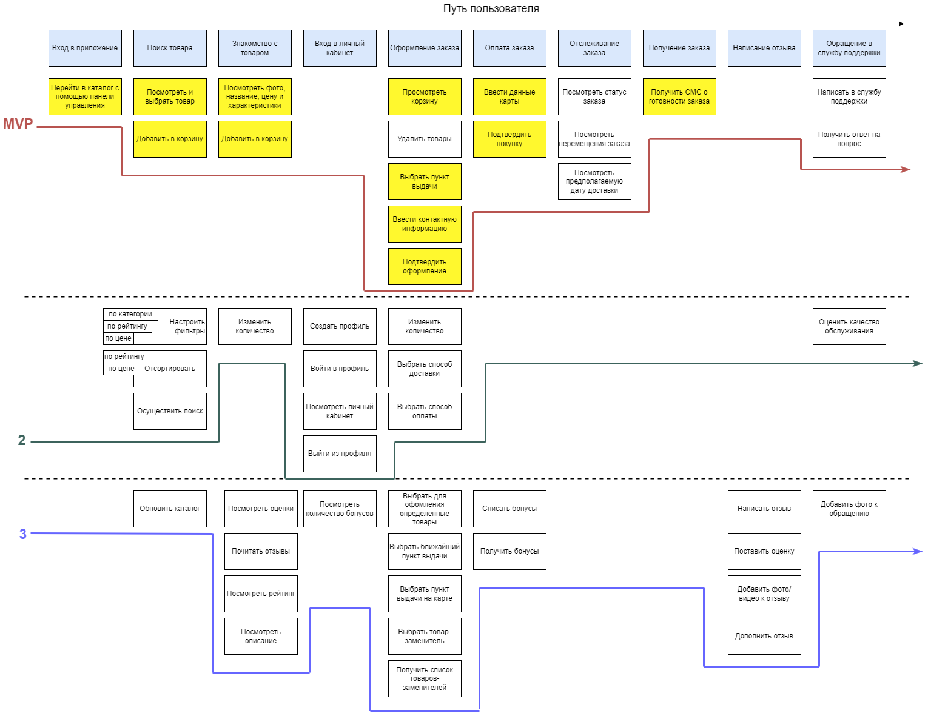
Приоритизация фичей
User Story Mapping

